行政事業レビューシート
 |  |  |  |  |  |  |  |  |  |  |  |  |  |  |  |  |  |  |  | 事業番号 |  |  |  |  |  | 0191
平成２７年度行政事業レビューシート |  |  |  |  |  |  |  |  |  |  |  |  |  |  |  |  |  |  | （ | 環境省 |  |  |  |  |  |  |  |  | ）
事業名 |  | 地球規模生物多様性モニタリング推進事業 |  |  |  |  |  |  |  |  |  | 担当部局庁 |  |  |  | 自然環境局 |  |  |  |  |  |  |  | 作成責任者
事業開始年度 |  | 平成１５年度 |  |  | 事業終了 （予定）年度 |  |  |  | 終了予定なし |  |  | 担当課室 |  |  |  | 生物多様性センター |  |  |  |  |  |  |  | センター長 中山隆治
会計区分 |  | 一般会計 |  |  |  |  |  |  |  |  |  | 政策・施策名 |  |  |  | 5.生物多様性の保全と自然との共生の推進 5-1 基盤的施策の実施及び国際的取組
根拠法令 （具体的な 条項も記載） |  | 自然環境保全法第４条 生物多様性基本法第22条、第26条 |  |  |  |  |  |  |  |  |  | 関係する計画、通知等 |  |  |  | 生物多様性国家戦略2012-2020
主要政策・施策 |  | 海洋政策 |  |  |  |  |  |  |  |  |  | 主要経費 |  |  |  | その他の事項経費
事業の目的 （目指す姿を簡潔に。3行程度以内） |  | 国内での生物多様性に関するモニタリングを継続的に実施することで、生物多様性保全や地球温暖化等に関する基礎資料を提供する。 また、主に東・東南アジア地域での生物多様性情報の収集・提供と分類学の能力向上の推進等により、国際的な生物多様性の保全に貢献する。
事業概要 （5行程度以内。別添可） |  | ○国内の様々な生態系の調査サイト（約1000ヶ所）において、生物多様性の損失や地球温暖化の影響等を監視する観点から、継続的に動植物やその生息環境のモニタリング調査を実施し、その変化を把握して提供する。 ○主に東アジア・東南アジア地域を対象に、研究者の連携による生物多様性観測ネットワークにおける生物多様性情報収集を支援し、政策決定者に向けて生物多様性情報を分かりやすく整備・提供するとともに、生物多様性保全に携わる人材の育成を支援する。
実施方法 |  | 直接実施、委託・請負
予算額・ 執行額 （単位:百万円） |  |  |  |  |  | 24年度 |  |  |  | 25年度 |  |  |  |  | 26年度 |  |  |  |  |  | 27年度 |  |  |  | 28年度要求
 |  | 予算の状況 | 当初予算 |  |  | 437 |  |  |  | 381 |  |  |  |  | 335 |  |  |  |  |  | 335 |  |  |  | -
 |  |  | 補正予算 |  |  | - |  |  |  | - |  |  |  |  | - |  |  |  |  |  | -
 |  |  | 前年度から繰越し |  |  | - |  |  |  | - |  |  |  |  | - |  |  |  |  |  | - |  |  |  | -
 |  |  | 翌年度へ繰越し |  |  | - |  |  |  | - |  |  |  |  | - |  |  |  |  |  | -
 |  |  | 予備費等 |  |  | - |  |  |  | - |  |  |  |  | - |  |  |  |  |  | -
 |  |  | 計 |  |  | 437 |  |  |  | 381 |  |  |  |  | 335 |  |  |  |  |  | 335 |  |  |  | 0
 |  | 執行額 |  |  |  | 393 |  |  |  | 367 |  |  |  |  | 347
 |  | 執行率（％） |  |  |  | 90% |  |  |  | 96% |  |  |  |  | 104%
成果目標及び成果実績 （アウトカム） |  | 定量的な成果目標 |  |  |  | 成果指標 |  |  |  |  |  |  | 単位 |  |  | 24年度 |  |  |  | 25年度 |  |  | 26年度 |  |  | 目標最終年度
 |  |  |  |  |  |  |  |  |  |  |  |  |  |  |  |  |  |  |  |  |  |  |  |  |  |  | - | 年度
 |  | モニタリングデータ提供サイト数1000箇所を維持 |  |  |  | モニタリングサイト1000のデータ提供サイト箇所数 （達成度：データ提供サイト箇所数÷調査設定箇所数（アウトプット）） |  |  |  |  |  | 成果実績 | 箇所 |  |  | 1,002 |  |  |  | 1,003 |  |  | 1,001
 |  |  |  |  |  |  |  |  |  |  |  | 目標値 | ％ |  |  | 100 |  |  |  | 100 |  |  | 100 |  |  | -
 |  |  |  |  |  |  |  |  |  |  |  | 達成度 | ％ |  |  | 98 |  |  |  | 98 |  |  | 98
成果目標及び成果実績 （アウトカム） |  | 定量的な成果目標 |  |  |  | 成果指標 |  |  |  |  |  |  | 単位 |  |  | 24年度 |  |  |  | 25年度 |  |  | 26年度 |  |  | 目標最終年度
 |  |  |  |  |  |  |  |  |  |  |  |  |  |  |  |  |  |  |  |  |  |  |  |  |  |  | - | 年度
 |  | 東・東南アジア16国（地域）における情報整備 |  |  |  | 東・東南アジアにおける情報整備対象国及び地域数 |  |  |  |  |  | 成果実績 | 国・地域 |  |  | 15 |  |  |  | 15 |  |  | 15
 |  |  |  |  |  |  |  |  |  |  |  | 目標値 | 国・地域 |  |  | 16 |  |  |  | 16 |  |  | 16 |  |  | -
 |  |  |  |  |  |  |  |  |  |  |  | 達成度 | ％ |  |  | 94 |  |  |  | 94 |  |  | 94

活動指標及び活動実績 （アウトプット） |  | 活動指標 |  |  |  |  |  |  |  |  |  |  | 単位 |  |  | 24年度 |  |  |  | 25年度 |  |  | 26年度 |  |  | 27年度活動見込
 |  | モニタリングサイト1000の調査サイト設定箇所数 |  |  |  |  |  |  |  |  |  | 活動実績 | 箇所 |  |  | 1,018 |  |  |  | 1,019 |  |  | 1,017
 |  |  |  |  |  |  |  |  |  |  |  | 当初見込み | 箇所 |  |  | 1,000 |  |  |  | 1,000 |  |  | 1,000 |  |  | 1,000
活動指標及び活動実績 （アウトプット） |  | 活動指標 |  |  |  |  |  |  |  |  |  |  | 単位 |  |  | 24年度 |  |  |  | 25年度 |  |  | 26年度 |  |  | 27年度活動見込
 |  | 東･東南アジアにおいて研修を受講した人数 |  |  |  |  |  |  |  |  |  | 活動実績 | 人数 |  |  | 85 |  |  |  | 42 |  |  | 69
 |  |  |  |  |  |  |  |  |  |  |  | 当初見込み | 人数 |  |  | 56 |  |  |  | 39 |  |  | 42 |  |  | 42
単位当たり コスト |  | 算出根拠 |  |  |  |  |  |  |  |  |  |  | 単位 |  |  | 24年度 |  |  |  | 25年度 |  |  | 26年度 |  |  | 27年度見込
 |  | モニタリングサイト1000に関して 単位当たりコスト=X/Y X=執行額 Y=調査したサイトの箇所数 |  |  |  |  |  |  |  |  |  | 単位当たり コスト | 千円 |  |  | 268 |  |  |  | 276 |  |  | 270 |  |  | 273
 |  |  |  |  |  |  |  |  |  |  |  | 計算式 | 千円/サイト |  |  | 272,919/1018 |  |  |  | 281,337/1019 |  |  | 274,387/1017 |  |  | 273,000/1000
単位当たり コスト |  | 算出根拠 |  |  |  |  |  |  |  |  |  |  | 単位 |  |  | 24年度 |  |  |  | 25年度 |  |  | 26年度 |  |  | 27年度見込
 |  | 東・東南アジアの情報整備について 単位当たりコスト＝X/Y X=執行額 Y=生物多様性データの収集・提供を支援した国・地域数 |  |  |  |  |  |  |  |  |  | 単位当たり コスト | 千円 |  |  | 3,760 |  |  |  | 2,908 |  |  | 2,562 |  |  | 3,313
 |  |  |  |  |  |  |  |  |  |  |  | 計算式 | 千円/国・地域 |  |  | 56,396/15 |  |  |  | 43,627/15 |  |  | 38,424/15 |  |  | 53,000/16
平成27・28年度予算内訳（単位：百万円） | 費 目 |  |  | 27年度当初予算 |  |  |  | 28年度要求 |  |  | 主な増減理由
 | 環境保全調査費 |  |  | 335 |  |  |  | -

 | 計 |  |  | 335 |  |  |  | 0

事業所管部局による点検・改善
 | 項 目 |  |  |  |  |  |  |  |  |  |  |  |  |  | 評 価 |  | 評価に関する説明
国費投入の必要性 | 事業の目的は国民や社会のニーズを的確に反映しているか。 |  |  |  |  |  |  |  |  |  |  |  |  |  | ○ |  | 生物多様性基本法では、国の責務として生物の多様性の状況の把握及び監視等の生物の多様性に関する調査の実施が規定されている。また、各種の自然環境保全施策を行うためには、生物多様性に関する基盤情報の整備が不可欠であることから、本事業は、国民のニーズがあり、優先度が高い事業であるとともに、国が自ら実施すべき事業である。
 | 地方自治体、民間等に委ねることができない事業なのか。 |  |  |  |  |  |  |  |  |  |  |  |  |  | ○ |  | 同上
 | 政策目的の達成手段として必要かつ適切な事業か。政策体系の中で優先度の高い事業か。 |  |  |  |  |  |  |  |  |  |  |  |  |  | ○ |  | 同上
事業の効率性 | 競争性が確保されているなど支出先の選定は妥当か。 |  |  |  |  |  |  |  |  |  |  |  |  |  | ○ |  | 一般競争入札又は総合評価方式を原則として支出先を選定するとともに、再委託についても必要最小限で行っているため、競争性を確保した上で適正な支出先を選定している。
 | 受益者との負担関係は妥当であるか。 |  |  |  |  |  |  |  |  |  |  |  |  |  | ‐ |  | －
 | 単位当たりコスト等の水準は妥当か。 |  |  |  |  |  |  |  |  |  |  |  |  |  | ○ |  | 単位当たりのコストは可能な範囲で十分に低減されており、妥当である。
 | 資金の流れの中間段階での支出は合理的なものとなっているか。 |  |  |  |  |  |  |  |  |  |  |  |  |  | ‐ |  | －
...
行政事業レビュー推進チームの所見

所見を踏まえた改善点/概算要求における反映状況

備考

関連する過去のレビューシートの事業番号
平成22年度 |  | 153 |  |  |  |  | 平成23年度 |  |  | 145 |  |  |  |  |  |  | 平成24年度 |  |  |  |  | 154
平成25年度 |  | 193 |  |  |  |  | 平成26年度 |  |  | 189
資金の流れ （資金の受け取り先が何を行っているかについて補足する）（単位：百万円） |  | ※平成26年度実績を記入。執行実績がない新規事業、新規要求事業については現時点で予定やイメージを記入。
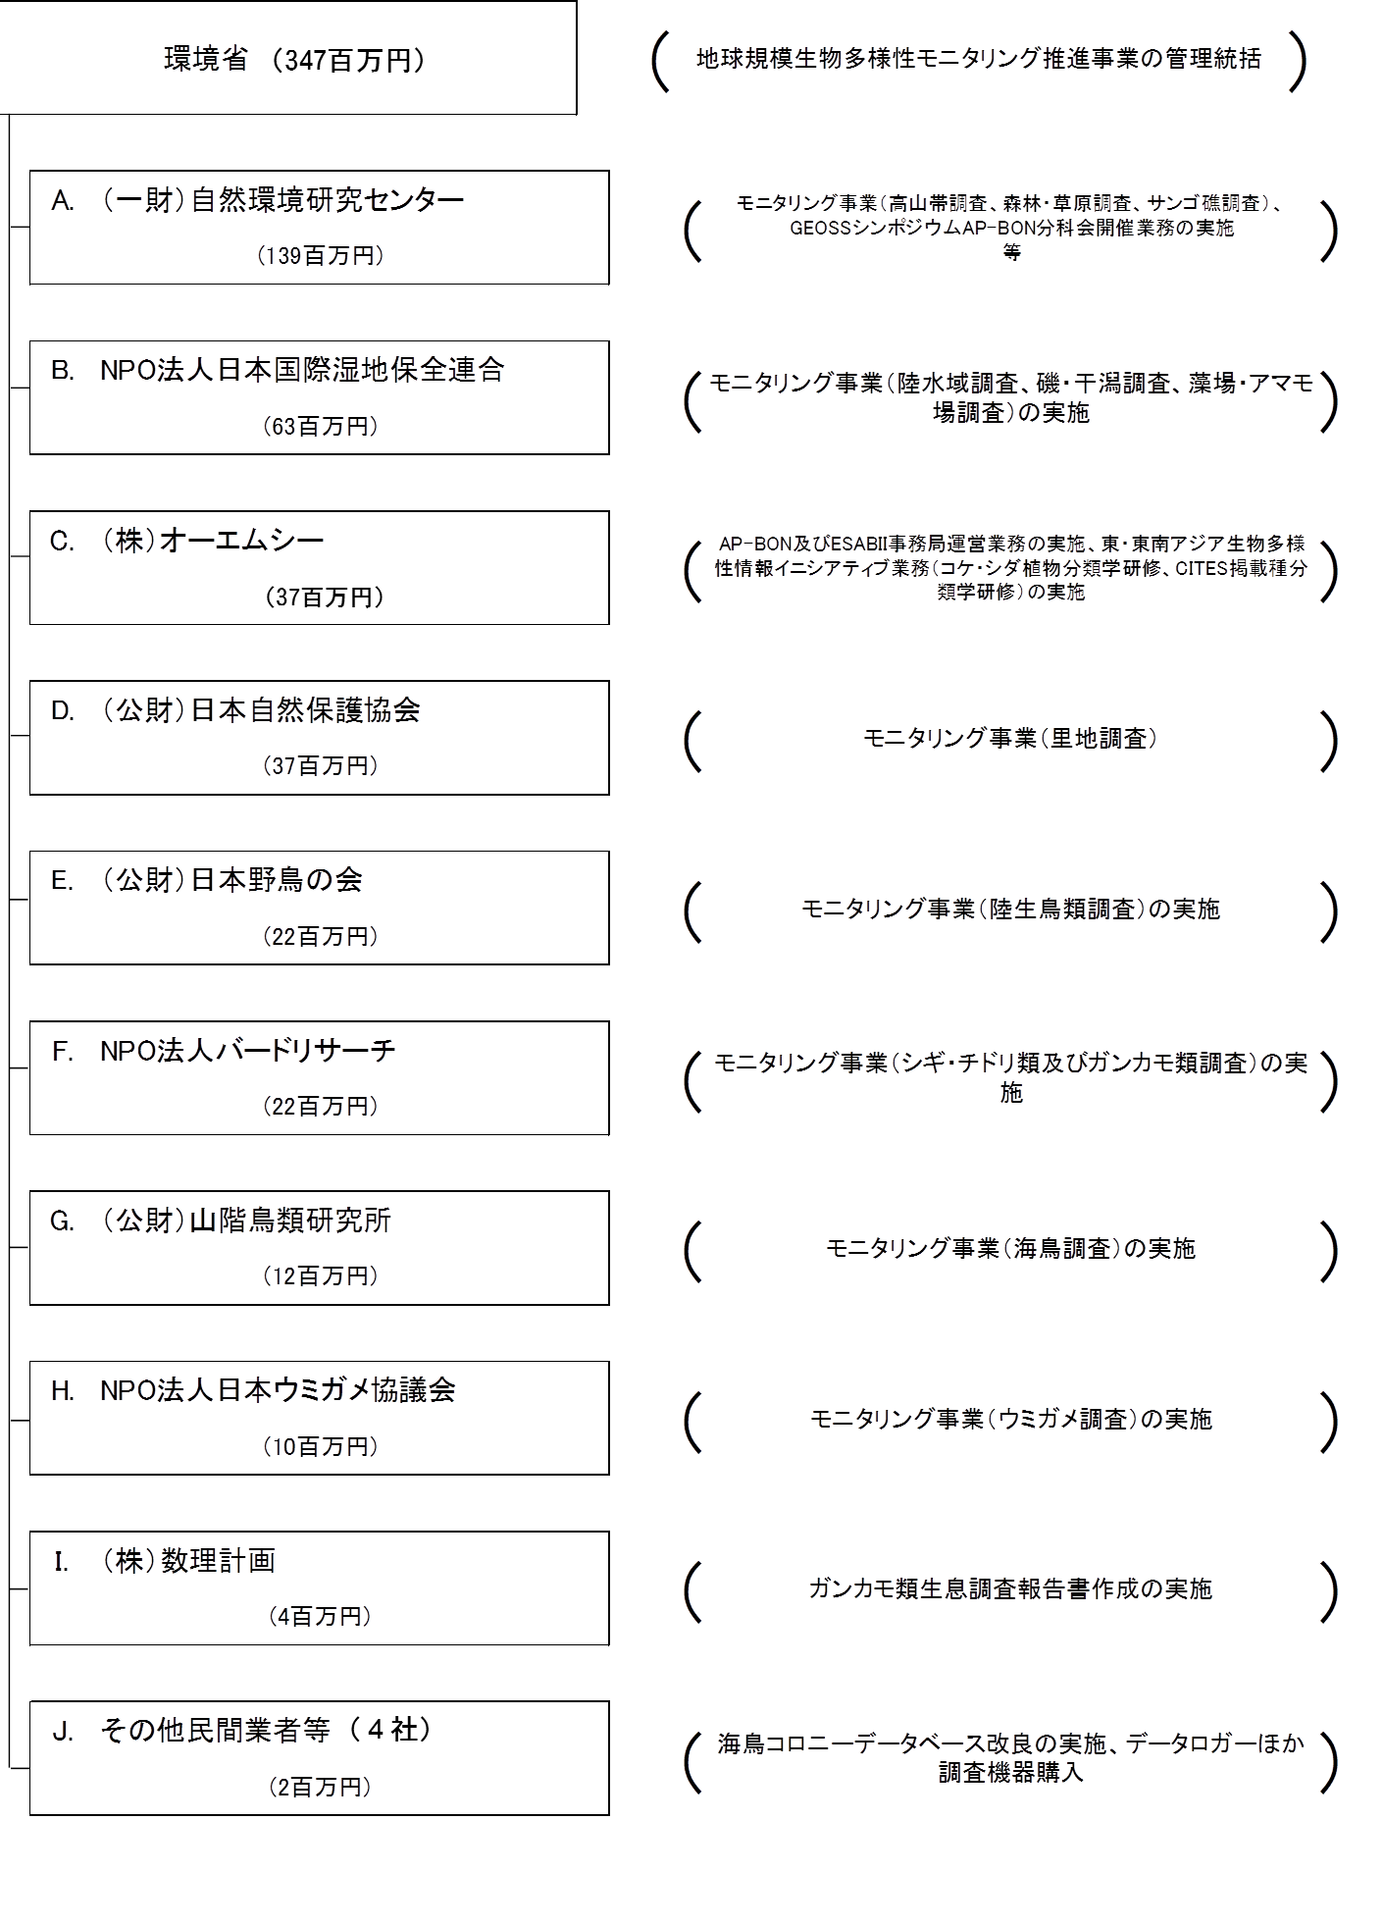
【一般競争入札（総合評価・最低価格）】
【一般競争入札（総合評価）】
【一般競争入札（最低価格）】
【随意契約】
【一般競争入札（総合評価）】
【一般競争入札（総合評価）】
【一般競争入札（総合評価）】
【一般競争入札（総合評価）】
【一般競争入札（総合評価）】
【一般競争入札（最低価格）】
の実施

費目・使途 （「資金の流れ」においてブロックごとに最大の金額が支出されている者について記載する。費目と使途の双方で実情が分かるように記載） |  | A.（一財）自然環境研究センター |  |  |  |  |  |  |  |  |  |  |  | E.（公財）日本野鳥の会
 |  | 費 目 |  | 使 途 |  |  |  |  |  |  |  | 金 額 (百万円） |  | 費 目 |  |  |  | 使 途 |  |  |  |  |  |  |  |  | 金 額 (百万円）
 |  | 人件費 |  | 打ち合わせ、現地調査、データ入力、連絡調整等 |  |  |  |  |  |  |  | 33 |  | 人件費 |  |  |  | 調査依頼、データチェック、解析等 |  |  |  |  |  |  |  |  | 5
 |  | 旅費 |  | 現地調査、委員招聘等旅費 |  |  |  |  |  |  |  | 9 |  | 諸謝金 |  |  |  | 調査員謝金・検討委員舎金 |  |  |  |  |  |  |  |  | 4
 |  | 印刷製本費 |  | 業務報告書等 |  |  |  |  |  |  |  | 4 |  | 旅費 |  |  |  | 現地調査旅費・学会参加旅費 |  |  |  |  |  |  |  |  | 1
 |  | 借料及び損料 |  | レンタカー、傭船代、機材損料 |  |  |  |  |  |  |  | 3 |  | 賃金 |  |  |  | パート雇用 |  |  |  |  |  |  |  |  | 1
 |  | 賃金 |  | 室内外作業 |  |  |  |  |  |  |  | 2 |  | 通信運搬費 |  |  |  | 調査用紙送料等 |  |  |  |  |  |  |  |  | 0
 |  | 雑役務費 |  | デザイン・編集等 |  |  |  |  |  |  |  | 2 |  | 借損料 |  |  |  | 調査用レンタカー |  |  |  |  |  |  |  |  | 0
 |  | 消耗品費 |  | 調査用具等消耗品 |  |  |  |  |  |  |  | 2 |  | 外注費 |  |  |  | 印刷製本・コアサイト調査等委託 |  |  |  |  |  |  |  |  | 11
 |  | 諸謝金 |  | 委員等謝金 |  |  |  |  |  |  |  | 1 |  | その他 |  |  |  | 調査員傷害保険等 |  |  |  |  |  |  |  |  | 1
...

Sheet1
【一般競争入札（総合評価・最低価格）】
【一般競争入札（総合評価）】
【一般競争入札（最低価格）】
【随意契約】
【一般競争入札（総合評価）】
【一般競争入札（総合評価）】
【一般競争入札（総合評価）】
【一般競争入札（総合評価）】
【一般競争入札（総合評価）】
【一般競争入札（総合評価）】

